会員基本情報一覧画面
画面ID |  |  |  | 画面名 |  |  |  |  | 概要（業務目的）
adminlist |  |  |  | 会員基本情報一覧画面 |  |  |  |  | 会員基本情報一覧を表示、会員番号で検索ができる。

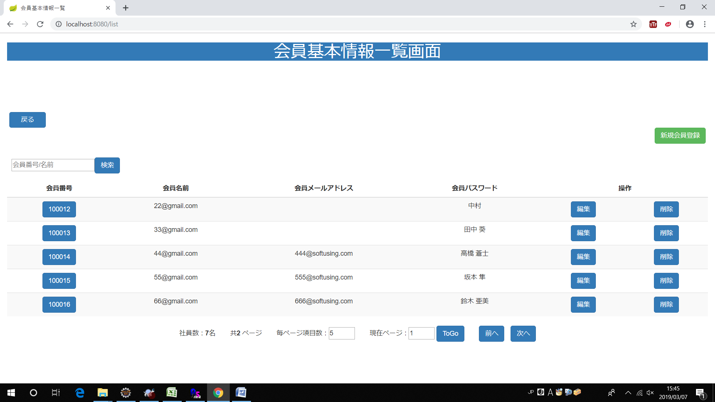
画面レイアウト
【レイアウト】 |  |  |  |  |  |  |  |  |  |  | 【説明】
 |  |  |  |  |  |  |  |  |  |  | ＜表示＞
 |  |  |  |  |  |  |  |  |  |  | 1.初期表示
 |  |  |  |  |  |  |  |  |  |  |  | 会員基本情報を一覧にする。

⑬
④
 |  |  |  |  |  |  |  |  |  |  | 2.説明
 |  |  |  |  |  |  |  |  |  |  |  | ①検索：ボタン
 |  |  |  |  |  |  |  |  |  |  |  | ②を入力し、検索ボタンをを押したら
1
 |  |  |  |  |  |  |  |  |  |  |  | 会員番号で検索できます。
②
⑤
①
④
⑤
 |  |  |  |  |  |  |  |  |  |  |  | ②検索条件：テキストボックス
 |  |  |  |  |  |  |  |  |  |  |  | 会員番号を入力し、①をを押したら検索ができます。
③

③
⑥
⑦
⑧
⑨
⑩
 |  |  |  |  |  |  |  |  |  |  |  | ③詳細画面：会員番号リンク
 |  |  |  |  |  |  |  |  |  |  |  | 会員番号リンクを押したら社員基本情報
 |  |  |  |  |  |  |  |  |  |  |  | 詳細画面に遷移する。

⑪
⑫
 |  |  |  |  |  |  |  |  |  |  |  | ④編集：ボタン
 |  |  |  |  |  |  |  |  |  |  |  | 編集ボタンを押したら会員基本情報変更画面
 |  |  |  |  |  |  |  |  |  |  |  | に遷移する。
⑥
⑦
⑧
⑨
⑩
 |  |  |  |  |  |  |  |  |  |  |  | ⑤削除：ボタン
 |  |  |  |  |  |  |  |  |  |  |  | 削除を押したら会員基本情報削除確認
 |  |  |  |  |  |  |  |  |  |  |  | 画面が出る。（⑪、⑫）

 |  |  |  |  |  |  |  |  |  |  |  | ⑥毎ページ項目数：テキストボックス
 |  |  |  |  |  |  |  |  |  |  |  | 毎ページ項目数を変更できます。

⑪
⑫
 |  |  |  |  |  |  |  |  |  |  |  | ⑦現在ページ：テキストボックス
 |  |  |  |  |  |  |  |  |  |  |  | 現在ページを表示する。入力可。

 |  |  |  |  |  |  |  |  |  |  |  | ⑧ToGo：ボタン
 |  |  |  |  |  |  |  |  |  |  |  | ToGoを押したら⑦に入力したのページに遷移する。

 |  |  |  |  |  |  |  |  |  |  |  | ⑨前へ：ボタン
 |  |  |  |  |  |  |  |  |  |  |  | 前のページに遷移する。

 |  |  |  |  |  |  |  |  |  |  |  | ➉次へ：ボタン
 |  |  |  |  |  |  |  |  |  |  |  | 次のページに遷移する。

 |  |  |  |  |  |  |  |  |  |  |  | ⑪OK：ボタン
 |  |  |  |  |  |  |  |  |  |  |  | OKを押したら会員基本情報を削除する。

 |  |  |  |  |  |  |  |  |  |  |  | ⑫キャンセル：ボタン
 |  |  |  |  |  |  |  |  |  |  |  | キャンセルを押したら会員基本情報削除の動作を取り消す。

 |  |  |  |  |  |  |  |  |  |  |  | ⑬戻る：ボタン
 |  |  |  |  |  |  |  |  |  |  |  | 戻るを押したらメニューに遷移する。

 |  |  |  |  |  |  |  |  |  |  | ＜件数＞

項目定義
項目属性 |  |  |  |  |  |  |  |  |  |  | バリデーション |  |  |  |  |  | データベース項目 (*ロジックor詳細設計)
No | グループ タイプ | グループ名 (論理名) | コンポーネント名 | HTMLタイプ | I/O | 型 | 長さ | フォーマット ／スタイル | タブ オーダー | 表示条件 | 必須 | 桁 | 型 | 範囲 | 関連 | 参照 | テーブル | カラム
1 | Form | 検索フォーム | 検索内容 | テキストフィールド | IN | 文字列 | - |  | 1 | 常に表示
2 | Form | 検索フォーム | 検索ボタン | ボタン | IN |  | - |  | 2 | 常に表示
3 | Table | 詳細画面テーブル | 詳細画面 | リンク | IN |  | - |  | 3 | 常に表示
4 | Table | 詳細画面テーブル | 編集 | ボタン | IN |  | - |  | 4 | 常に表示
5 | Form | 削除フォーム | 削除 | ボタン | IN |  | - |  | 5 | 常に表示
6 | Form | ページフォーム | 毎ページ項目数 | テキストフィールド | IN | 文字列 | - |  | 6 | 常に表示
7 | Form | ページフォーム | 現在ページ | テキストフィールド | IN | 文字列 | - |  | 7 | 常に表示
8 | Form | ページフォーム | ToGo | ボタン | IN |  | - |  | 8 | 常に表示
9 | Form | ページフォーム | 前へ | ボタン | IN |  | - |  | 9 | 常に表示
10 | Form | ページフォーム | 次へ | ボタン | IN |  | - |  | 10 | 常に表示
11 | Form | 削除フォーム | OK | ボタン | IN |  | - |  | 11 | 削除を押したら表示
12 | Form | 削除フォーム | キャンセル | ボタン | IN |  | - |  | 12 | 削除を押したら表示
バリデーション

アクション

会員基本情報詳細画面
画面ID |  |  |  | 画面名 |  |  |  |  | 概要（業務目的）
admindetail |  |  |  | 会員基本情報詳細画面 |  |  |  |  | 会員基本情報を表示、編集不可。

画面レイアウト
【レイアウト】 |  |  |  |  |  |  |  |  |  |  | 【説明】
 |  |  |  |  |  |  |  |  |  |  | ＜表示＞
①
 |  |  |  |  |  |  |  |  |  |  | 1.初期表示
 |  |  |  |  |  |  |  |  |  |  |  | 会員基本情報画面でクリックした社員番号に該当する
 |  |  |  |  |  |  |  |  |  |  |  | 会員基本情報一覧をDBから取得し、表示する。
 |  |  |  |  |  |  |  |  |  |  | 2.説明
 |  |  |  |  |  |  |  |  |  |  |  | ①会員情報
 |  |  |  |  |  |  |  |  |  |  |  | 会員情報を表示する。

 |  |  |  |  |  |  |  |  |  |  |  | ②編集ボタン
 |  |  |  |  |  |  |  |  |  |  |  | 「編集」②ボタンを押すと、会員変更画面に遷移する。
②
③
 |  |  |  |  |  |  |  |  |  |  |  | ③戻るボタン
 |  |  |  |  |  |  |  |  |  |  |  | 「戻る」③ボタンを押すと、会員基本情報一覧画面に遷移する。

 |  |  |  |  |  |  |  |  |  |  | ＜件数＞

項目定義
項目属性 |  |  |  |  |  |  |  |  |  |  | バリデーション |  |  |  |  |  | データベース項目 (*ロジックor詳細設計)
No | グループ タイプ | グループ名 (論理名) | コンポーネント名 | HTMLタイプ | I/O | 型 | 長さ | フォーマット ／スタイル | タブ オーダー | 表示条件 | 必須 | 桁 | 型 | 範囲 | 関連 | 参照 | テーブル | カラム
1 | Form | 操作フォーム | 編集 | ボタン | IN |  | - |  | 1 | 常に表示
2 | Form | 操作フォーム | 戻る | ボタン | IN |  | - |  | 2 | 常に表示
バリデーション

アクション
No | アクション名 | 機能概要
1 | toUpdate | 「編集」②ボタンを押すと、社員基本情報を取得し、会員基本情報変更画面に遷移する。
2 | list | 「戻る」③ボタンを押すと、会員基本情報画面一覧に遷移する。

会員基本情報変更画面
画面ID |  |  |  | 画面名 |  |  |  |  | 概要（業務目的）
adminupdate |  |  |  | 会員基本情報変更画面 |  |  |  |  | 会員基本情報を変更、編集可。

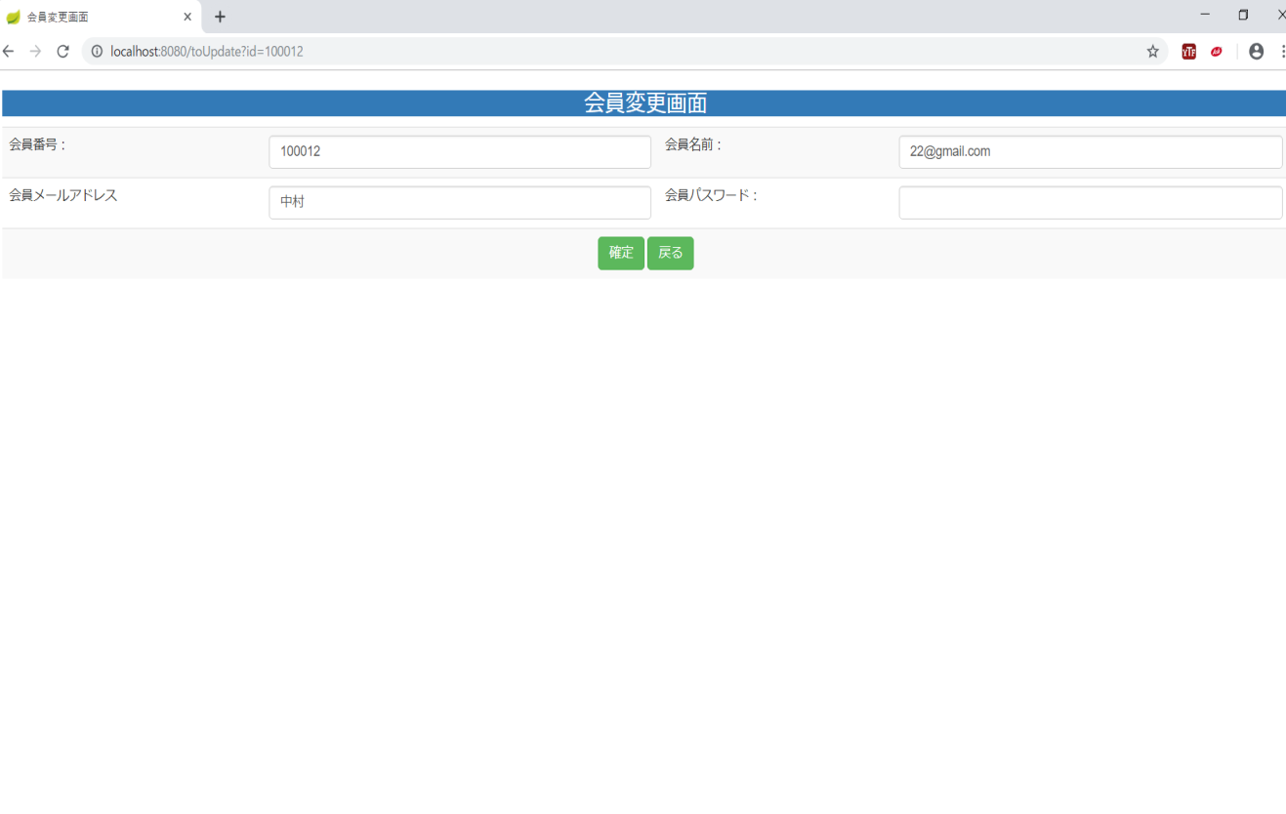
画面レイアウト
【レイアウト】 |  |  |  |  |  |  |  |  |  |  | 【説明】
 |  |  |  |  |  |  |  |  |  |  | ＜表示＞
 |  |  |  |  |  |  |  |  |  |  | 1.初期表示
 |  |  |  |  |  |  |  |  |  |  |  | 会員基本情報現状を表示する。
①
③
②
⑥
 |  |  |  |  |  |  |  |  |  |  | 2.説明
 |  |  |  |  |  |  |  |  |  |  |  | ①-④会員情報
⑧
④
⑦
⑨
⑤
⑥
⑩
 |  |  |  |  |  |  |  |  |  |  |  | ⑤確定：ボタン
 |  |  |  |  |  |  |  |  |  |  |  | ①-④基本情報の変更内容を入力後、「確定」⑤押下により
 |  |  |  |  |  |  |  |  |  |  |  | 基本情報変更処理を行い、会員基本情報一覧画面に遷移
 |  |  |  |  |  |  |  |  |  |  |  | する。

⑪
⑫
 |  |  |  |  |  |  |  |  |  |  |  | ⑥戻る：ボタン
 |  |  |  |  |  |  |  |  |  |  |  | 「戻る」⑲押すと、会員基本情報一覧画面に遷移する。

⑬
⑭
⑮
⑯

 |  |  |  |  |  |  |  |  |  |  | ＜件数＞

項目定義
項目属性 |  |  |  |  |  |  |  |  |  |  | バリデーション |  |  |  |  |  | データベース項目 (*ロジックor詳細設計)
No | グループ タイプ | グループ名 (論理名) | コンポーネント名 | HTMLタイプ | I/O | 型 | 長さ | フォーマット ／スタイル | タブ オーダー | 表示条件 | 必須 | 桁 | 型 | 範囲 | 関連 | 参照 | テーブル | カラム
1 | Form | 情報変更フォーム | 会員番号 | テキストフィールド | IN | 文字列 |  |  | 1 | 常に表示
2 | Form | 情報変更フォーム | 会員名前 | テキストフィールド | IN | 文字列 |  |  | 2 | 常に表示
3 | Form | 情報変更フォーム | 会員メールアドレス | テキストフィールド | IN | 文字列 |  |  | 3 | 常に表示
4 | Form | 情報変更フォーム | 会員パスワード | テキストフィールド | IN | 文字列 |  |  | 4 | 常に表示

バリデーション

アクション
No | アクション名 | 機能概要
1 | update | 「確定」⑱ボタンを押すと、会員基本情報を更新し、会員基本情報一覧画面に遷移する。
2 | list | 「戻る」⑲ボタンを押すと、会員基本情報画面に遷移する。

会員基本情報新規画面
画面ID |  |  |  | 画面名 |  |  |  |  | 概要（業務目的）
adminadd |  |  |  | 会員基本情報新規画面 |  |  |  |  | 会員基本情報を新規、編集可。

画面レイアウト
【レイアウト】 |  |  |  |  |  |  |  |  |  |  | 【説明】
 |  |  |  |  |  |  |  |  |  |  | ＜表示＞
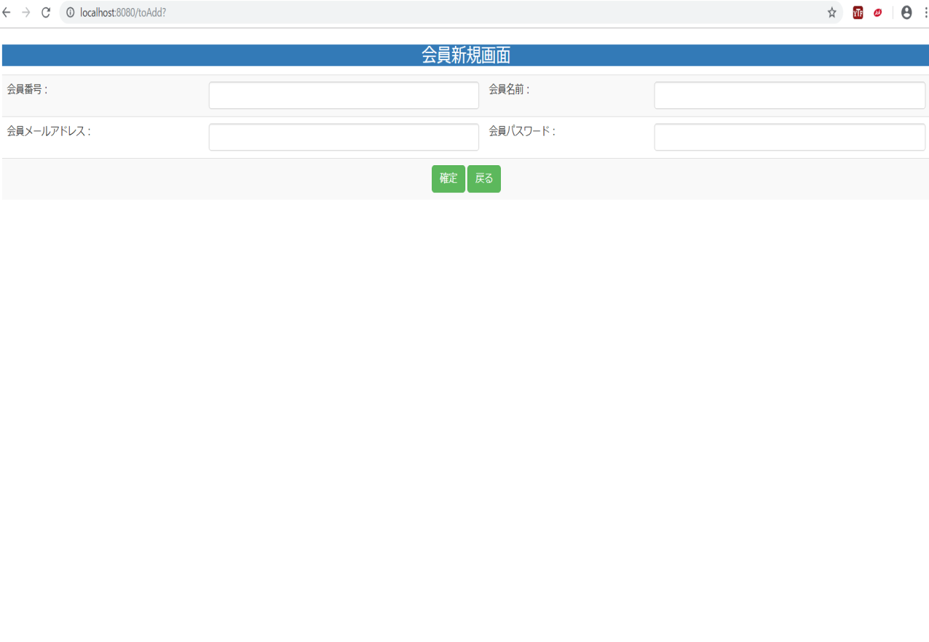
 |  |  |  |  |  |  |  |  |  |  | 1.初期表示
①
②
 |  |  |  |  |  |  |  |  |  |  |  | 空白を表示する。
①
③
③
④
②
④
 |  |  |  |  |  |  |  |  |  |  | 2.説明
 |  |  |  |  |  |  |  |  |  |  |  | ①-④会員情報入力テキストフィールド
⑤
⑥
⑤
⑥
⑧
⑦
 |  |  |  |  |  |  |  |  |  |  |  | ⑤確定：ボタン
 |  |  |  |  |  |  |  |  |  |  |  | ①-④基本情報の新規内容を入力後、「確定」⑱押下により
 |  |  |  |  |  |  |  |  |  |  |  | 基本情報新規処理を行い、会員基本情報一覧画面に遷移
⑨
 |  |  |  |  |  |  |  |  |  |  |  | する。
⑩
⑪
⑫
 |  |  |  |  |  |  |  |  |  |  |  | ⑥戻る：ボタン
 |  |  |  |  |  |  |  |  |  |  |  | 「戻る」⑲押すと、会員基本情報一覧画面に遷移する。

⑬
⑭
⑯
⑮

⑰

 |  |  |  |  |  |  |  |  |  |  | ＜件数＞

項目定義
項目属性 |  |  |  |  |  |  |  |  |  |  | バリデーション |  |  |  |  |  | データベース項目 (*ロジックor詳細設計)
No | グループ タイプ | グループ名 (論理名) | コンポーネント名 | HTMLタイプ | I/O | 型 | 長さ | フォーマット ／スタイル | タブ オーダー | 表示条件 | 必須 | 桁 | 型 | 範囲 | 関連 | 参照 | テーブル | カラム
1 | Form | 情報変更フォーム | 会員番号 | テキストフィールド | IN | 文字列 |  |  | 1 | 常に表示
2 | Form | 情報変更フォーム | 会員名前 | テキストフィールド | IN | 文字列 |  |  | 2 | 常に表示
3 | Form | 情報変更フォーム | 会員メールアドレス | テキストフィールド | IN | 文字列 |  |  | 3 | 常に表示
4 | Form | 情報変更フォーム | 会員パスワード | テキストフィールド | IN | 文字列 |  |  | 4 | 常に表示

バリデーション

アクション
No | アクション名 | 機能概要
1 | update | 「確定」⑱ボタンを押すと、会員基本情報を更新し、会員基本情報一覧画面に遷移する。
2 | list | 「戻る」⑲ボタンを押すと、会員基本情報画面に遷移する。

